모형설계
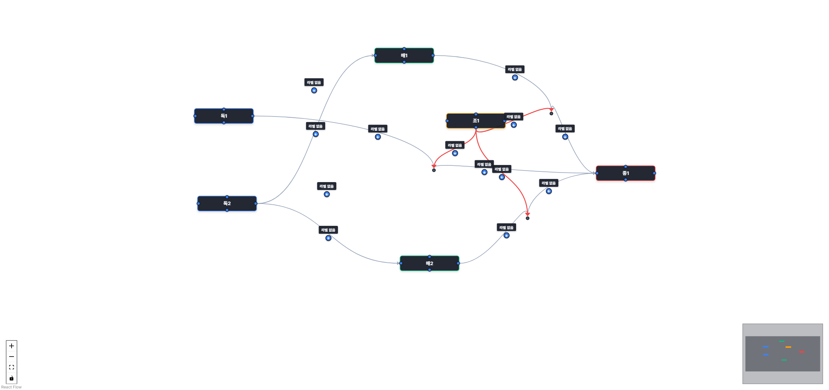

[자동 생성된 가설]
가설 1: 독1은(는) 매1에 정(+)의 영향을 미칠 것이다.
가설 2: 독1은(는) 매2에 정(+)의 영향을 미칠 것이다.
가설 3: 독2은(는) 매1에 정(+)의 영향을 미칠 것이다.
가설 4: 독2은(는) 매2에 정(+)의 영향을 미칠 것이다.
가설 5: 독1은(는) 종1에 정(+)의 영향을 미칠 것이다.
가설 6: 매1은(는) 종1에 정(+)의 영향을 미칠 것이다.
가설 7: 매2은(는) 종1에 정(+)의 영향을 미칠 것이다.
가설 8: 매1은(는) 독1과(와) 종1 사이의 관계를 매개할 것이다.
가설 9: 매2은(는) 독1과(와) 종1 사이의 관계를 매개할 것이다.
가설 10: 매1은(는) 독2과(와) 종1 사이의 관계를 매개할 것이다.
가설 11: 매2은(는) 독2과(와) 종1 사이의 관계를 매개할 것이다.
가설 12: 조1은(는) 독1과(와) 종1 간의 관계를 조절할 것이다.
가설 13: 조1은(는) 매1과(와) 종1 간의 관계를 조절할 것이다.
가설 14: 조1은(는) 매2과(와) 종1 간의 관계를 조절할 것이다.

